Feuil1
Nom | Fabricant | Distributeur | Prix | Délais | Caractéristiques | Libraries | Référence | Photos | Lien Internet
Buzzer | GoTronic | GoTronic | 8€40 | 4-5 jours | Alimentation: 5 Vcc Broches: S, + et - Dimensions: 19 x 16 x 13 mm | Aucune | Module buzzer actif GT1143 | 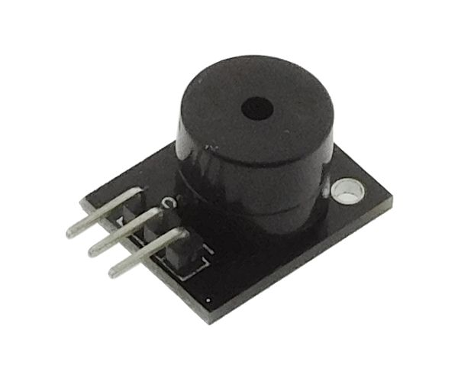 | https://www.gotronic.fr/art-module-buzzer-actif-gt1143-26143.htm
Module RFID | Joy-It | GoTronic | 17€80 | 4-5 jours | Alimentation: 3,3 Vcc Fréquence: 13,56 MHz Protocole Mifare Interface SPI Dimensions (sans les broches): 61 x 40 mm Hauteur avec les broches : 8 mm | MFRC522 | RFID-RC522 | 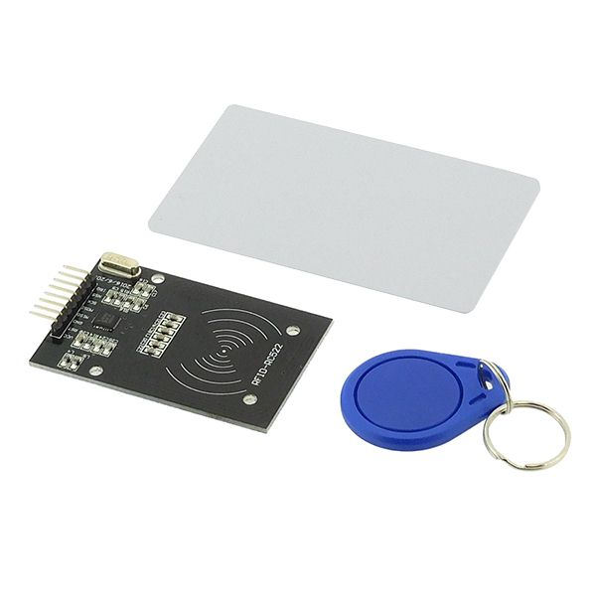 | https://www.gotronic.fr/art-module-rfid-13-56-mhz-tag-rc522-25651.htm
Écran LCD | Arduino | GoTronic | 29€80 | 4-5 jours | Alimentation: 5 Vcc Ecran: 1,77" Couleurs: 262000 Résolution: 160 x 128 pixels Port: SPI Support carte: micro-SD Température de service: -20 à +70°C Dimensions: 60 x 42 x 15 mm Référence fabricant: A000096 | Adafruit GFX et Adafruit ST7735 | A000096 | 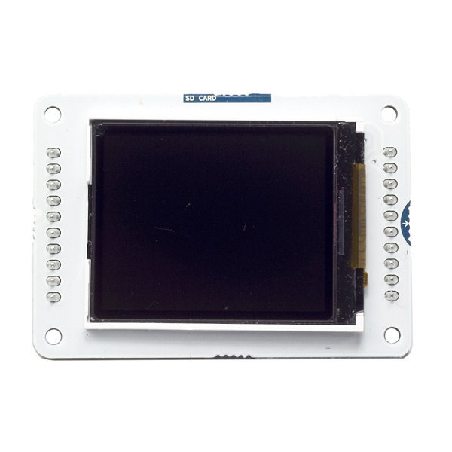 | https://www.gotronic.fr/art-ecran-lcd-1-77-a000096-arduino-20517.htm#complte_desc

